界面&功能
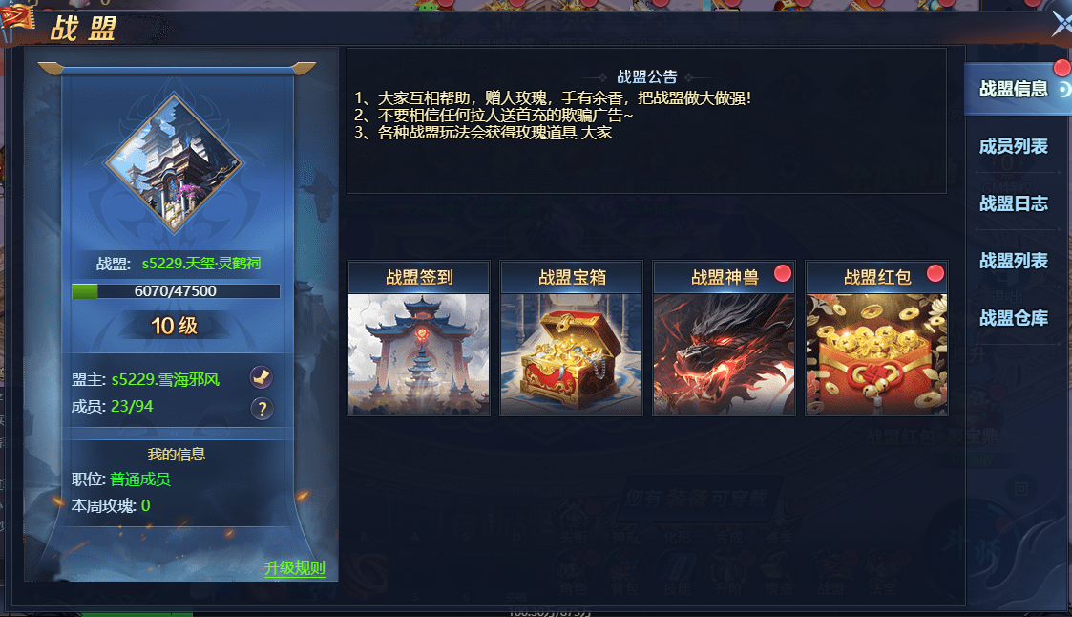
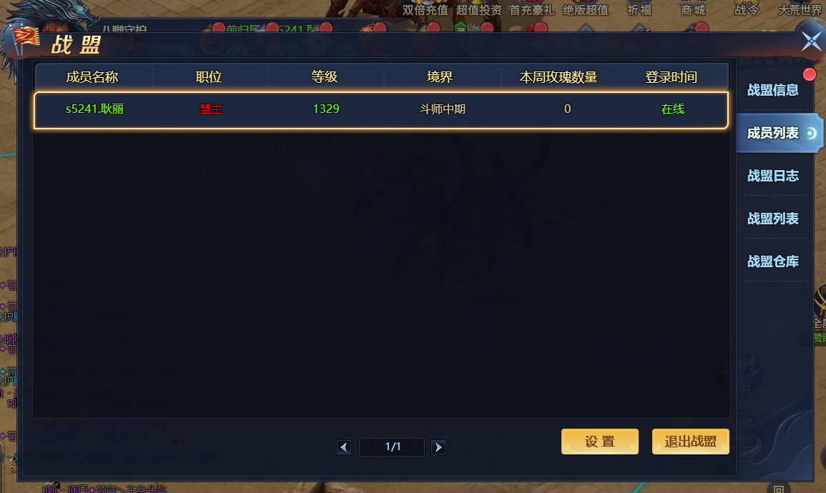
行会系统 |  |  |  | 功能总览

 | 功能入口 |  |  |  |  | 行会相关基础规则和清单
 |  |  |  |  | 1.设计目的是什么
 | 1.主界面点击【行会】图标进入 |  |  |  | ▶ | 基础社交功能
 | 2.图标位于自动战斗按钮旁边 |  |  |  | ▶ | 在游戏内形成玩家团体，
 | 3.参考图标 |  |  |  | ▶ | 可使用行会聊天，进行行会捐献，签到，行会修炼
 |  |  |  |  | ▶ | 使用行会荣誉访问行会商店
 |  |  |  |  | 2.基本规则
 |  |  |  |  | ▶ | 通过捐献获得行会经验提升行会等级，增加行会人员上限
 |  |  |  |  | ▶ | 同时获得行会荣誉，在行会商店购买道具

 |  |  |  |  | 3.解锁方式
 |  |  |  |  | ▶ | 等级解锁

 |  |  |  |  | 4关联功能
 |  |  |  |  | ▶ | 主界面【入口位置】

 | 行会界面及相关规则【当前为示例】 |  |  | 功能规则

 | 1.行会大厅

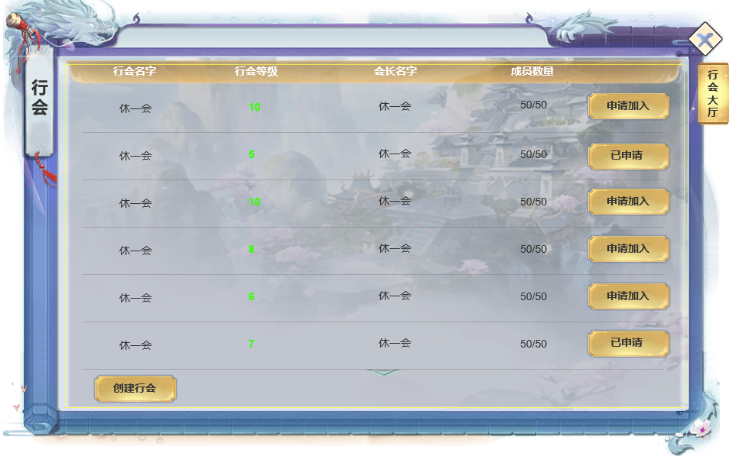
 |  |  |  |  | 1.行会大厅功能规则：
 |  | 1.行会列表及相关信息 |  |  | 1 | 主界面
 |  | ▶ | 显示当前服所有行会先关信息 |  |  | ▶ | 已加入行会时：主界面点击【行会】按钮打开行会主界面。
 |  | ▶ | 包含行会名称，会长名字，行会等级，行会人数/上限人数，，操作选项 |  |  | ▶ | 未加入行会时：打开行会大厅，进行加入行会或创建行会操作。

 |  |  |  |  | 2 | 行会大厅行会信息列表规则
 |  |  |  |  |  | ▶ | 展示当前服务器已创建的行会及其具体信息
 |  | 2.操作列 |  |  |  | ▶ | 行会名称：已创建的行会名称，最多七个字。适用于屏蔽字
 |  | ▶ | 申请加入对应行会 |  |  | ▶ | 行会会长：创建该行会的玩家的名字
 |  | ▶ | 已申请显示已申请 |  |  | ▶ | 行会等级：显示该行会当前等级，且行会列表根据等级排序，等级越高，排序越靠前
 |  |  |  |  |  | ▶ | 行会人数：显示该行会当前人数/人数上限

2
1
 |  | 3.创建新行会按钮 |  |  | 3 | 行会操作列表
 |  | ▶ | 点击打开创建新行会弹窗 |  |  | ▶ | 未进行申请时，可点击进行申请
 |  |  |  |  |  | ▶ | 已申请时显示：已申请
 |  |  |  |  |  | ▶ | 申请有时效限制，过期后已申请重置为未申请状态，玩家如仍想加入，需重新发起申请。
 |  |  |  |  |  | ▶ | 申请被拒绝，已申请重置为未申请状态，玩家如仍想加入，需重新发起申请。

 |  |  |  |  |  | ▶ | 未加入行会，可自行创建新行会。点击创建新行会按钮打开创建新行会窗口

 | 创建新行会
3
 |  | 4.创建新行会按钮 |  |  | 4 | 创建行会界面弹窗
 |  | ▶ | 行会名称输入区 |  |  | ▶ | 输入想要创建的行会名称，名称需满足 ：本服需无重复名称，且通过屏蔽字库检测。方可使用
 |  | ▶ | 创建消耗 |  |  | ▶ | 需消耗对应数量道具，道具不足提示TIPS：XXX数量不足，无法创建行会。
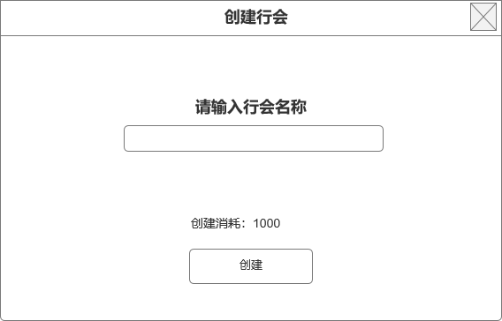
 |  | ▶ | 创建按钮 |  |  | ▶ | 成功创建行会后，刷新大厅界面，打开行会主页面。创建者成为行会会长。

4

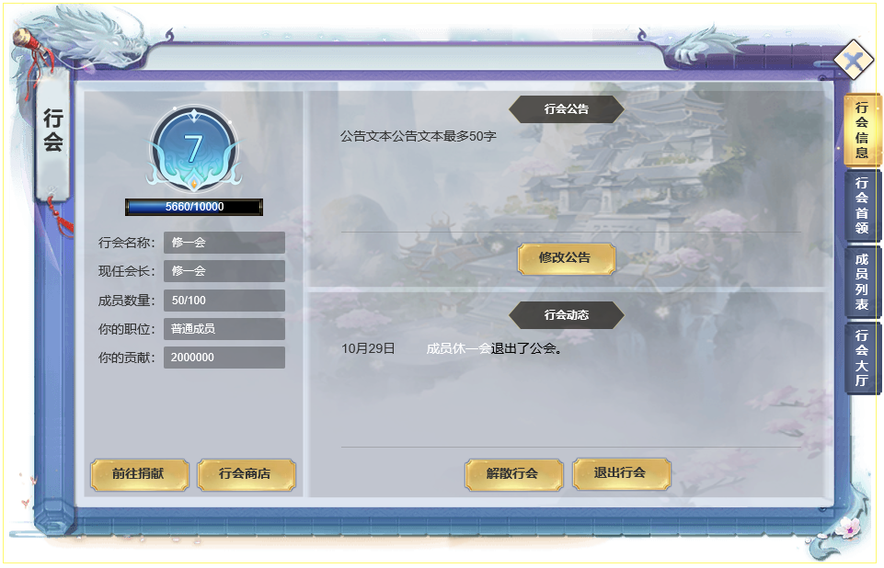
 | 2.行会主界面
 |  |  |  |  | 2.行会主界面功能规则：
 |  | 1.行会基本信息 |  |  |  | 1.行会基本信息
 |  | ▶ | 行会等级徽章 |  |  | ▶ | 行会等级徽章，最高10级
 |  | ▶ | 行会经验槽 |  |  | ▶ | 显示行会名称
 |  | ▶ | 行会名称 |  |  | ▶ | 行会等级与行会经验条：显示当前经验/每级所需经验
 |  | ▶ | 会长名称 |  |  |  | 行会经验通过捐献增加
 |  | ▶ | 我的信息：当前职位/行会货币 |  |  | ▶ | 基本信息：行会会长名字/ 行会成员数量情况
 |  |  |  |  |  |  | 行会成员数量上限通过提升行会等级增加
 |  | ▶ | 捐献入口按钮
 |  | ▶ | 行会商店入库按钮 |  |  | ▶ | 我的信息：当前职位/行会荣誉货币

2
 |  | 2.行会公告区 |  |  |  |  | 行会荣誉货币通过捐献，行会首领获取获取
 |  | ▶ | 显示行会信息公告区域，新行会创建默认显示：欢迎加入本行会！
 |  | ▶ | 修改公告按钮，只会会长显示该按钮。其他成员不显示

1
 |  |  |  |  |  | 2.行会公告
 |  | 3.行会动态日志 |  |  |  | ▶ | 行会公告最多50字，创建新行会默认显示：欢迎加入本公会！
 |  | ▶ | 显示动态时间，动态内容 |  |  |  | 行会公告必须过敏感词系统过滤。否则弹出屏蔽提示。
 |  | ▶ | 解散行会，退出行会按钮。解散行会只有会长显示该按钮 |  |  | ▶ | 修改公告：只有会长拥有权限进行公告修改，其他成员不显示公告修改按钮
 |  |  |  |  |  |  | 点击信息显示区，出现光标进行编辑操作（会长权限）
 |  |  |  |  |  |  | 编辑完毕后点击其他区域即可保存信息。最多不超过50个字。必须通过屏蔽字库审核
3
 |  |  |  |  |  | 3.行会日志
 |  |  |  |  |  | ▶ | 公告下方为日志显示区域
 |  |  |  |  |  |  | 总计4个行为被计入日志：
 |  |  |  |  |  |  | 加入行会：玩家XXXX加入了行会。
 |  |  |  |  |  |  | 离开行会(被开革或自行退出均以此计入日志）：玩家XXXX离开了行会。
 |  |  |  |  |  |  | 职位变更：玩家XXXX成为了XXXX（职位）。
 |  |  |  |  |  |  | 会长职位禅让（只有会长可操作将自身职位禅让给指定玩家）：会长XXXX将会长之位移交给了玩家XXXX。

 | 3.行会捐献
1
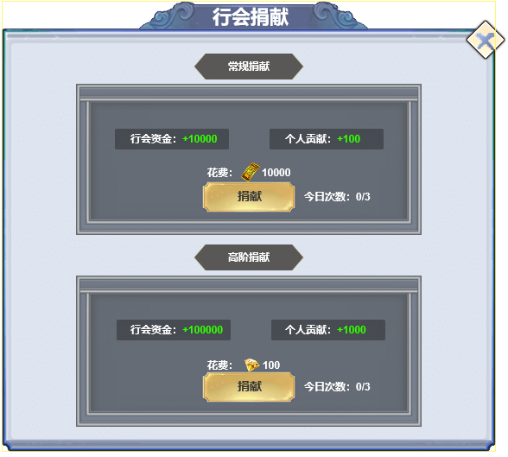
 |  | 1.常规捐献
 |  | ▶ | 显示捐献收益：行会资源（经验），个人贡献 |  | 3.行会捐献功能规则：
 |  | ▶ | 捐献花费：常规捐献消耗基础货币
 |  | ▶ | 捐献按钮，今日捐献次数 |  | 1.行会捐献类型及需求
 |  |  |  |  | ▶ | 分为2种捐献类型：银币捐献，金币捐献
 |  |  |  |  | ▶ | 捐献每次需消耗数量分配配置。
 |  | 2.高级捐献
 |  | ▶ | 显示捐献收益：行会资源（经验），个人贡献 |  | 2.行会捐献奖励
 |  | ▶ | 捐献花费：高级捐献花费付费货币 |  | ▶ | 显示对应类型捐献后获得奖励，每次捐献即可获得1次奖励。
 |  | ▶ | 捐献按钮，今日捐献次数 |  | ▶ | 每种捐献每日可捐献3次

 |  |  |  |  | 3.行会捐献按钮
 |  |  |  |  | ▶ | 捐献按钮
 |  |  |  |  | ▶ | 不同类型捐献有不同上限，分别配置
2

 | 4.行会首领
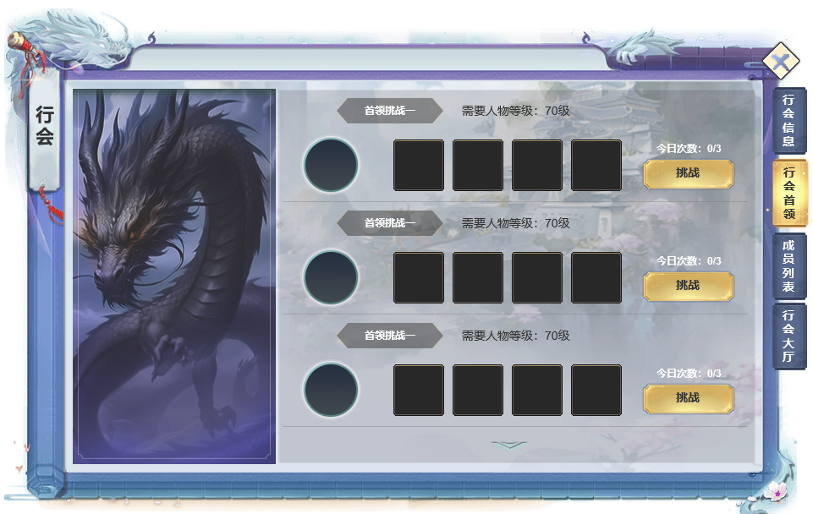

1
2
 |  | 1.行会首领信息
 |  | ▶ | 首领副本等阶 |  | 4.行会首领规则
 |  | ▶ | 需求人物等级
 |  | ▶ | 首领头像，首领掉落预览 |  | 1.行会首领挑战列表
 |  |  |  |  | ▶ | 显示所有行会首领副本挑战入口。
 |  |  |  |  | ▶ | 首领副本等阶
 |  | 2.挑战按钮和今日次数 |  |  | ▶ | 需求人物等级
 |  | ▶ | 首领挑战按钮和今日次数 |  | ▶ | 首领头像，首领掉落预览
 |  |  |  |  | ▶ | 修炼按钮：拥有足够消耗资源，等级未达到上限时可点击进行修炼

 |  | 3.首领副本下拉按钮
 |  | ▶ | 捐献按钮
 |  | ▶ | 今日捐献次数

3

 | 5.行会成员列表
1
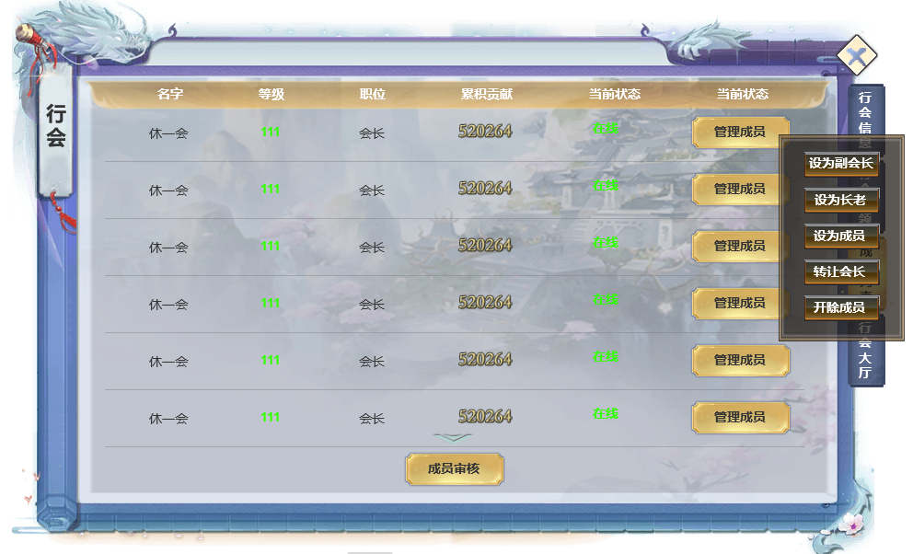
2
 |  |  |  |  | 5.行会成员列表及成员管理操作规则

 |  | 1.行会成员列表信息 |  |  | 1.成员列表信息
 |  | ▶ | 显示当前行会成员列表信息 |  | ▶ | 成员名字：显示成员名字
 |  | ▶ | 成员名字 |  | ▶ | 职位：显示对应成员职位：所有成员类型：会长，副会长，长老，成员
 |  | ▶ | 成员等级 |  |  | 会长权限：禅让会长，变更其他成员职位，开除成员，审核入会申请，设置行会加入条件
 |  | ▶ | 成员当前职位 |  |  | 副会长权限：变更除会长外的其他成员职位，开除会长外其他成员，审核入会申请
 |  | ▶ | 成员累积共享 |  |  | 长老：无特殊权限
 |  | ▶ | 成员当前状态 |  |  | 成员：无特殊权限

 |  | 2.管理成员操作 |  |  | ▶ | 等级：显示该成员当前等级
 |  | ▶ | 点击后弹出按钮操作TIPS， |  | ▶ | 累积贡献：该成员入会后累积获得的行会荣誉总数
 |  | ▶ | 根据职位不同显示不同操作 |  | ▶ | 在线情况状态：当前是否在线或离线时长
 |  |  | 设为副会长：仅限会长
 |  |  | 设为长老：仅限会长，副会长 |  | 2.操作项：根据当前职位权限，针对不同职位成员显示不同的操作按钮
 |  |  | 设为成员：仅限会长，副会长
 |  |  | 转让会长：仅限会长 |  | 3.底部操作选项
 |  |  | 开除成员：仅限会长，副会长 |  | ▶ | 成员审核：点击打开审核弹窗，只有拥有审核权限的行会成员显示该按钮
 |  | ▶ | 成员无权限不显示按钮，显示文字：无管理权限。 |  |  | 同意或拒绝，行会人员上限未满时，同意可使得申请者加入行会，拒绝则否决本次行会申请
 |  | 3.审核成员入口按钮 |  |  |  | 审判信息最多保留24小时
 |  | ▶ | 会长副会长可显示，其他成员隐藏

3

 | 6.行会成员审核列表

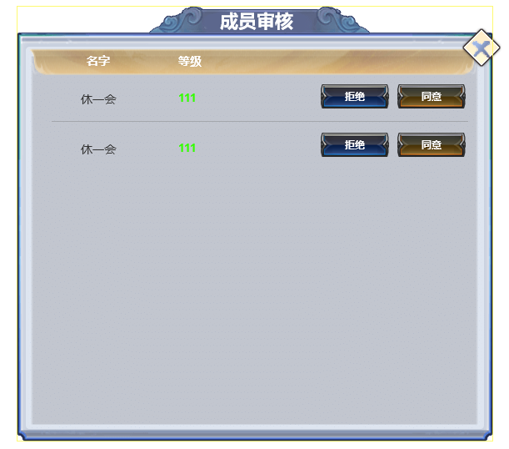

 |  |  |  |  | 3

 | 7.行会内行会大厅信息

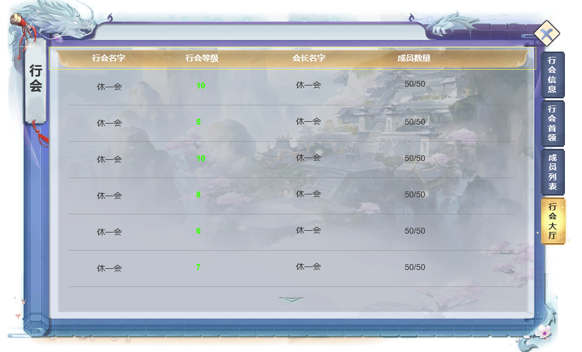

 | 参考界面

功能美需
UI需求

 | 序号 | 类型 | 对应界面 | 内容 | 功能需求 | 策划建议 | 参考图
 | 1 | UI
 | 2 | UI
 | 3 | UI
 | 4 | UI
 | 5 | UI
 | 6 | UI
 | 7 | UI
 | 8 | UI
 | 9 | UI
 | 10 | UI
 | 11 | UI
 | 12 | UI
 | 13 | UI
 | 14 | UI
 | 15 | UI
 | 16 | UI
 | 17 | UI
 | 18 | UI
 | 19 | UI

背景图需求

 | 序号 | 类型 | 对应界面 | 内容 | 功能需求 | 策划建议 | 参考图
 | 1 | 2D原画
 | 2 | 2D原画
 | 3 | 2D原画
 | 4 | 2D原画
 | 5 | 2D原画
 | 6 | 2D原画

道具图标需求

动效需求

 | 序号 | 类型 | 内容 | 描述 | 功能需求 | 策划建议 | 参考图

其他 （ICON，模型，表情等）

 | 序号 | 类型 | 对应界面 | 内容 | 功能需求 | 策划建议 | 参考图
 | 1 | ICON | 主界面 | 主界面代表技能功能的入口图标 | 主界面代表技能功能的入口图标 |  | 

参考界面
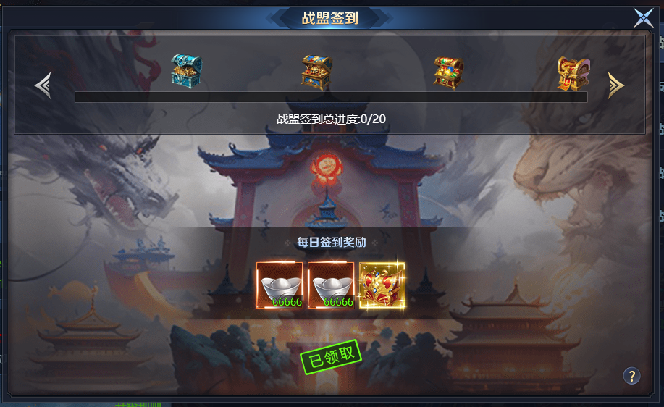
参考图

 | 参考游戏

